상품제안서
핸즈프리 슬링백 [BG113] | 상품코드: F29916

 |  |  |  |  |  |  | 02-412-0044 | www.easy1.co.kr
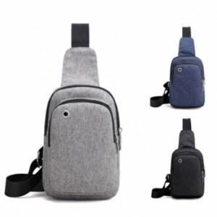

【상세/제작정보】 | 색상 [네이비] 품절되었습니다.

【인쇄/포장옵션】 | 실크, 풀칼라 / OPP(비닐)

【공급단가】 | 수량 | 100~ | 300~ | 500~ | 1,000~ | 3,000~
*VAT별도 | 단가 | 3,060원 | 3,010원 | 2,940원 | 2,860원 | 2,810원

【상품 URL】 | https://dev.easy1.co.kr:443/src/goods_detail.php?gdno=29916

